Hoja1
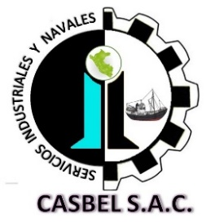

COTIZACIÓN POR SERVICIO
018

Fecha: | 10 de Agosto de 2021 | Telefonos: | 986636584 - 986183519-915246722
Cliente: | PESQUERA ALTAIR
Contacto: | Ing. Anibal Aliaga / Ing. Armando Suarez /Srta Maria Luisa | Área : | PLANTA
Estimados sírvanse a revisar nuestra propuesta de cotización:
Item | DESCRIPCION | Cant. | C° Unit. | SUB TOTAL (S/)
1 | COSTO DE PINTURAS EPOXICAS PARA RECUBRIMIENTO
 | Pintura Esmalte Epoxico Interpaint (galones) | 34 | 165 | 5610
 | Jet Ecopoxy 90 Diluyente (galones) | 10 | 90 | 900
 |  |  | COSTO TOTAL SIN IGV | S/.6,510.00

Consideraciones:
- Los precios indicados NO incluyen I.G.V. y esta expresados en SOLES
- Se requiere la O.C y voucher de pago con urgencia para proceder a la compra de pintura.
- Para los servicios de VENTA DE PINTURAS, se requiere el pago del 100% del monto cotizado, abonado en la cuenta de la empresa contratista, para proceder con la adquisicion de dicho lote de pinturas.
- La presente cotización es valida durante los próximos 03 días.
Esperamos su pronta respuesta; nos ponemos a disposición para cualquier consulta, nos puede escribir administracion@servicioscasbel.com
ADMINISTRACION DE CASBEL S.A.C.
¡Dios le bendiga!

